关系图
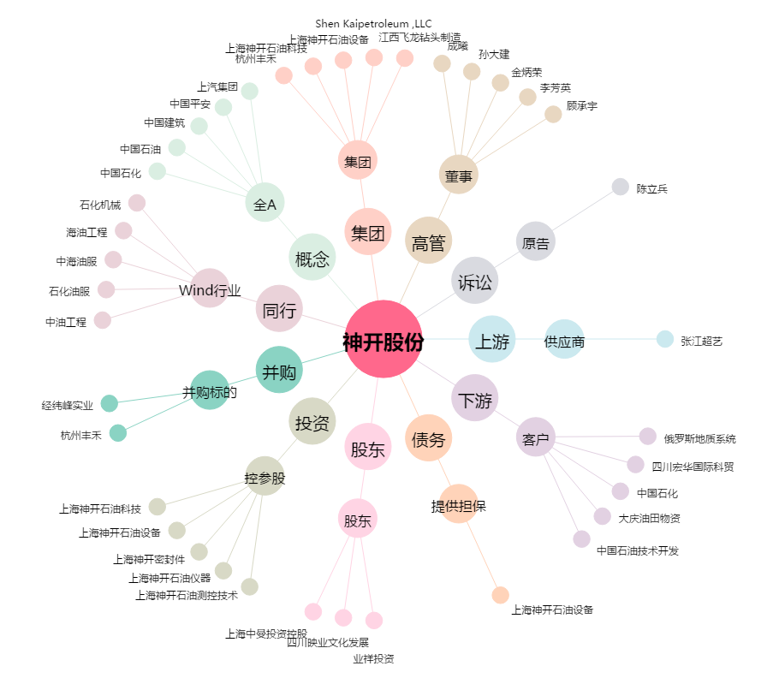
神开股份[002278.SZ] - 关系概览图

